Hoja1
DISTRIFERT es un fabricante y operador logístico de fertilizantes complejos en la península ibérica con 3 almacenes en Sevilla, Madrid y Barecelona
Sus cliente es un distribuidor regional con CDs en Zaragoza, Valencia y Almería
Los almacenes tienen en disposición de ser entregados el próximo mes 65 Tn (15M, 20B, 30S)
Cada CD debe de recibir al menos una cantidad de Tn que satisfaga la demanda esperada para el próximo mes (10V, 13Z, 20A)
Los costes unitarios de transporte (€/Tn) figuran en la siguiente tabla)
DISTRIFERT necesita determinar la cantidad a transportar desde cada Almacén a los CDS de tal modo que se iguale la oferta (salidas) y se satisfaga la demanda mínima de los CDs. Todo ello al mínimo coste de transporte posible
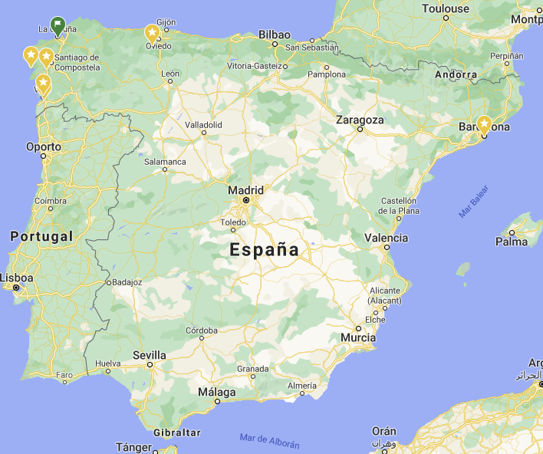
Tmv
Tmz
Tma
Tsv
Tsz
Tsa
Tbz
Tbv
Tba

Desde\Hasta | Valencia | Zaragoza | Almería
Madrid | 60 | 65 | 75
Barcelona | 55 | 62 | 98
Sevilla | 75 | 95 | 55
 | Valencia | Zaragoza | Almería
Madrid | 2 | 13 | 0
Barcelona | 20 | 0 | 0
Sevilla | 0 | 0 | 30

Variables de Decision | Cantidades a distribuir por almacen
Optimizar | Costes de transporte/tn
Restricciones | Cantidad salida = Oferta
 | Cantidad >=0
 | Cantidad entregada >= demanda

